Vragen t.b.v Nota van Inlichtin
Eerste Nota van Inlichtingen applicatie omgevingsplan en toepasbare regels Datum: 22 december 2025
Ref. Nr. | Onderwerp | Vraag | Antwoord
1 | Planning | Omdat wij uw aanbesteding de aandacht willen geven die het verdient en nodig heeft, willen we u vragen om de deadline voor het stellen van vragen voor NvI 1 uit te stellen naar vrijdag 19 december. In het geval dat dat niet werkbaar voor u is, zouden we ook al erg geholpen zijn als u de deadline zou kunnen verplaatsen naar het einde van de dag op woensdag 17 december. | De aanbestedende dienst past de planning aan. Vragen ten behoeve van de eerste Nota van Inlichtingen kunnen gesteld worden tot woensdag 17 december 17:00 uur.
2 | Minimale eisen SLA punt 10 | Onder verwijzing naar onze vraag over de SLA-punten 7 en 9: Volstaat een rapportage op verzoek met de volgende inhoud: • registratienummer incidenten, RFC’s, vragen • datum/tijd melding; • datum/tijd afmelding; • omschrijving melding; • oorzaak/oplossing. • uptime als invulling van dit deel van de eis? Zo nee, kunt u toelichten waarom niet? | Akkoord, maar we verlangen dat de rapportage wel standaard per kwartaal (niet op verzoek) wordt aangeleverd. In de DAP zullen we hierover verder afspraken maken.
3 | Minimale eisen SLA punt 10 | Onder verwijzing naar onze vraag over de SLA-punten 7 en 9: Volstaat de beschrijving mbt servicemanagementoverleg, zoals hieronder beschreven als invulling van dit deel van de eis? Zo nee, kunt u toelichten waarom niet? Strategisch overleg Op verzoek kan een strategisch overleg worden gevoerd, waarin de volgende onderwerpen aan de orde kunnen komen: • samenwerking tussen de partijen; • informatiebeveiliging; • tevredenheid van de klant t.a.v. het totaalproduct; • nieuwe technologische ontwikkelingen en toepassingen. Tactisch overleg Op verzoek kan een tactisch overleg worden gevoerd, waarin de volgende onderwerpen onder meer aan de orde kunnen komen: • trendinformatie uit de operationele besprekingen; • ontwikkeling van de vraag in datavolume; • contractoverleg; • mutatieverzoeken; • availability management | Akkoord.
4 | Minimale eisen SLA punt 9 | Onder verwijzing naar onze vraag over de SLA-punten 7 en 9: Volstaat de beschrijving mbt escalatiemanagement, zoals hieronder beschreven , als invulling van deze eis? Zo nee, kunt u toelichten waarom niet? Indeling in urgentiecategorieën gebeurt door de Servicedesk. Indien Opdrachtgever het niet eens is met deze indeling, dan kan hij verzoeken de indeling te wijzigen door dit achtereenvolgens op de volgende wijze kenbaar te maken: 1. Opdrachtgever doet hiertoe een verzoek via de elektronische servicedesk; indien dit niet tot het gewenste resultaat leidt, volgt stap 2: 2. Opdrachtgever herhaalt het verzoek bij de servicemanager; indien dit niet tot het gewenste resultaat leidt, volgt stap 3: 3. Opdrachtgever, in dit geval vertegenwoordigd op managementniveau, neemt contact op met Product Owner indien dit niet tot het gewenste resultaat leidt, volgt stap 4: 4. Opdrachtgever, ook in dit geval vertegenwoordigd op managementniveau, neemt contact op met de directie van opdrachtnemer. Beide Partijen zullen op basis van redelijkheid trachten tot een werkbare en bevredigende oplossing te komen. | Akkoord, maar de gemeente verwacht wel dat de RASCI matrix nader wordt uitgewerkt in een DAP na gunning.
5 | Minimale eisen SLA Punt 7 en punt 9 | 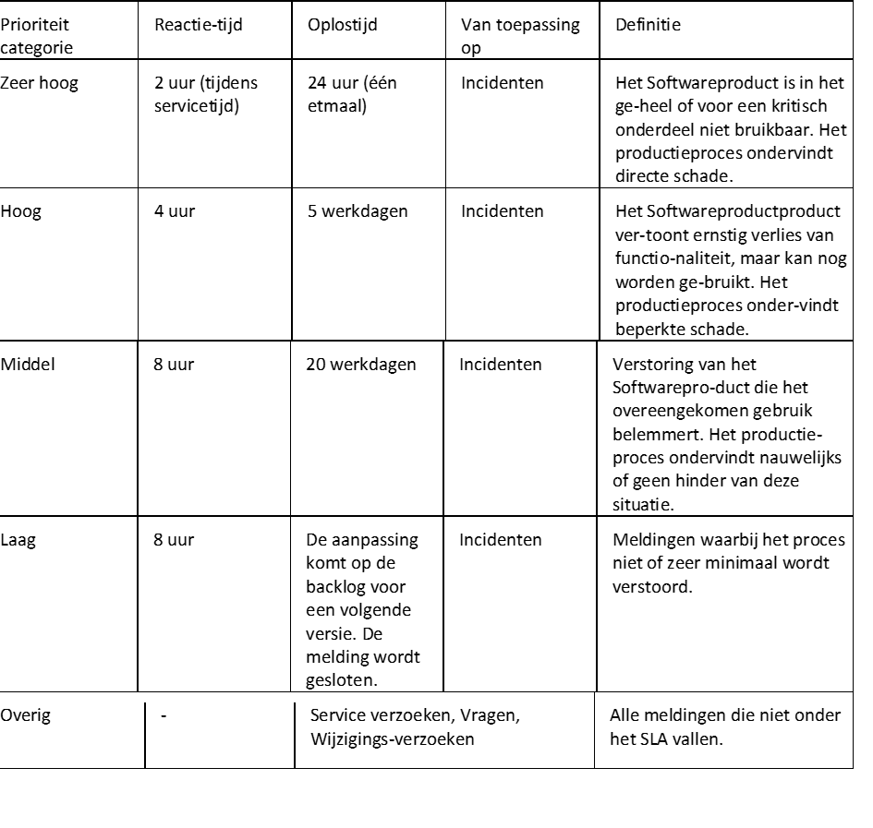 Volstaat de incidentenprocedure zoals hieronder beschreven als alternatieve invulling van uw eis? Zo nee, kunt u toelichten waarom niet? | De aanbestedende dienst gaat niet akkoord met de reactietijd en functiehersteltijd met betrekking tot prioriteit 1 (zeer hoog ) en 2 (hoog) teneinde de continuïteit van de dienstverlening te borgen. De aanbestedende dienst is wel bereid deze als volgt te wijzigen: Prioriteit Reactietijd Functiehersteltijd 1 (zeer hoog) < 2 uur < 24 uur (één etmaal) 2 (hoog) < 4 uur < 3 werkdagen
6 | Bijlage Y SROI bouwblokken | Vanwege het hooggeschoolde en specialistische werk bij bedrijven in onze sector is het lastig om mensen uit de doelgroep direct aan werk(ervaring) te helpen. Wij zien bij een aantal andere aanbestedingen met een uitvoeringseis op het vlak van social return dat dit onderkend wordt door ook de mogelijkheid te bieden om de SROI-eis met HBO/WO-stages in te vullen. Bent u bereid om dit ook te doen? Zo nee, kunt u toelichten waarom niet? | Nee, hiertoe is de aanbestedende dienst niet bereid. Deze groep behoort bij de aanbestedende dienst niet tot de SROI doelgroep.
7 | Aanbestedingsleidraad, paragraaf 9.3.3, p.21 | U geeft aan dat de maximale beantwoordingsruimte voor G2 en G3 gezamenlijk 4 A4 is. Dat is in onze ogen veel te krap om de gevraagde onderwerpen adequaat en in lijn met uw beoordelingscriteria te beschrijven en van (scherm)afbeeldingen te voorzien. Kunt u deze maximale beantwoordingsruimte verruimen naar 8 A4? Zo nee, waarom niet? | Akkoord. De maximale beantwoording mag maximaal 8 A4 bedragen voor beide gunningscriteria gezamenlijk.
8 | Bijlage H beschrijving demonstratie | Per onderdeel is er een maximaal te behalen aantal punten aangegeven. Per onderdeel wordt er middels de bullet points gevraagd een aantal handelingen te tonen. In hoeverre heeft het niet kunnen tonen van een of meer gevraagde handelingen invloed op de te behalen score? | De aanbestedende dienst verwacht dat u alle handelingen toont. U dient in ieder geval de handelingen laten zien die in het Programma van Eisen zijn opgenomen. Indien u minder handelingen toont, kunnen de beoordelingsaspecten minder goed beoordeeld worden en leidt dit tot een lagere score.
9 | Aanbestedingsleidraad, paragraaf 5.1, p.10 | Bij punt 4 geeft u aan een proces-verbaal van opening op te stellen. Kunt u bevestigen dat dit proces-verbaal een lijstje bevat met de namen van de inschrijvers en dat u dit binnen enkele dagen na opening van de digitale kluis aan de inschrijvers beschikbaar stelt? | Ja, dit is correct.
10 | Annex 1 , tabblad 3, Security & Privacy, nr 1-10 | Binnen onze Plansoftware worden logs van kritieke handelingen vanaf medio 2026, 180 dagen bewaard. Volstaat dat als invulling van deze eis? | Akkoord.
11 | Annex 1 , tabblad 3, Security & Privacy, nr 1-10 | Binnen de regelsoftware worden logs van kritieke handelingen 30 dagen bewaard. Gaat u akkoord met deze bewaartermijn? | Akkoord.
12 | Annex 1 , tabblad 3, Security & Privacy, nr 1-9 | De Regelsoftware registreert vanaf uiterlijk 1 april 2026 alle beheeracties in een niet-muteerbare audittrail. Volstaat dat als invulling van deze eis? | Akkoord.
13 | Minimale eisen SLA Punt 4 | De aangeboden oplossingen voldoen aan de hier beschreven criteria, maar de criteria staan niet expliciet benoemd in de SLA. Omdat de SLA voor ALLE gebruikers geldt (en gelijk is), is het voor inschrijver niet mogelijk om voor 1 opdrachtgever de SLA aan te passen. Wij verzoeken u ook om deze bepaling om te buigen van een Eis naar een Wens. Anders is inschrijver niet in de gelegenheid een aanbieding uit te brengen. | Akkoord. De aanbestedende dienst gaat dan vanuit dat u hieraan voldoet, maar dit hoeft niet expliciet benoemd te worden.
14 | Minimale eisen SLA Punt 3 | 99,9% beschikbaarheid (en de kosten die gemaakt worden om dit te realiseren) is in onze visie erg hoog voor het soort applicatie dat u uitvraagt. Deze wordt immers nagenoeg uitsluitend binnen kantooruren gebruikt. Inschrijver garandeert daarom een beschikbaarheid van 98%, maar de effectieve beschikbaarheid ligt hoger. Volstaat dit als invulling van deze eis? | Akkoord met een verlaging tot 98%.
15 | Minimale eisen SLA Punt 1 | Een kenmerk van Saas-diensten is dat die gelijk zijn voor alle gebruikers. Zowel op het gebied van functionaliteit als op het gebied van service. Klantspecifiek maatwerk is dan ook enkel mogelijk als dit leidt tot generieke functionaliteit voor ALLE gebruikers. Dit is mogelijk via de wensenprocedure die onderdeel is van onze SLA. Is de aanbestedende dienst bereid af te zien van klantspecifiek maatwerk (in de SLA)? | Akkoord.
16 | PvE 4.Implementatie Eis 2 | Opdrachtgever eist in-company trainingen voor gebruikers en functioneel beheerders. Om de kosten laag te houden en flexibiliteit te bieden verzorgt inschrijver enkel online opleidingen (met docent). Deze online opleidingen zijn inmiddels tientallen keren naar tevredenheid van opdrachtgevers uitgevoerd. Volstaat een online-opleiding (met docent) als invulling van deze eis? | Akkoord, Zolang voldaan wordt aan eis 1 van de tab implementatie bij het Programma van Eisen.
17 | PvE 3.S&P Eis 2.12 | Wij leveren als bedrijf ook CMS-software voor het beheren van gemeentelijke websites en snappen dat voor dergelijke toepassingen, die publiek gericht zijn, WCAG niveau AA vereist is. Voor de specifieke, specialistische applicaties die bedoeld zijn voor intern gebruik en in deze aanbesteding worden gevraagd (zoals geo-toepassingen, regelmodules en vragenbomen), achten wij het echter niet redelijk om deze eis te stellen, gezien het zeer beperkte aantal gebruikers en het specialistische karakter van deze toepassingen. Volgens onze inschatting zijn de aangeboden applicaties reeds goed toegankelijk voor het overgrote deel van de beoogde gebruikers. Wij gaan bovendien graag – via de gebruikersgroep – in overleg met gebruikers met een beperking om samen te onderzoeken hoe we de toegankelijkheid verder kunnen verbeteren. Volstaat dit als invulling van deze eis? | Dit betreft wetgeving. U geeft aan dat de applicatie goed toegankelijk is voor het overgrote deel van de beoogde gebruikers. Wij verwachten dat het bewijs hiervan geleverd wordt door middel van een rapport of toets. Graag bij inschrijving toevoegen.
18 | PvE 3.S&P Eis 2.11 Leidraad 10.5 | Deze eis voert wat ver voor SaaS-diensten die - behoudens inloggegevens - geen persoonsgegevens verwerken. We verzoeken u deze eis te laten vervallen. Stemt u hier mee in? Indien nee, waarom niet? | Dit betreft alleen de dataflow voor de persoonsgegevens die de inschrijver verwerkt. Klopt het dat het dit dus alleen de inloggegevens zijn. Zo ja, dan graag hiervan wel een dataflow.
19 | PvE 3.S&P Eis 1.17 Minimale eisen SLA Punt 5 | Inschrijvers volledige infrastructuur (alle servers) wordt iedere 24 uur als back-up overgebracht naar een colocatie (datacenter op een geografisch andere locatie). Database transaction logs worden iedere twee uur als back-up opgeslagen, en iedere 24 uur meegenomen in de back-up naar de colocatie. Beide back-up’s hebben een retentie van 30 dagen. Door bovenstaande strategie kunnen we een RPO van 2 uur garanderen op database-niveau, en 24 uur op bestandsniveau. Volstaat dat als invulling van deze eisen? | Akkoord.
20 | PvE 1.Functioneel Eis 8 | Volstaat een export uit de plan- of Regelapplicatie naar een gemeentelijk Zaak- of DMS-systeem als invulling van deze eis? | Ja, dit volstaat.
21 | PvE 2.Architectuur Eis 25 | Het testen van functionaliteit is - bij SaaS diensten - nadrukkelijk de verantwoordelijkheid van de aanbieder. Het opstellen van testplannen is dan ook de verantwoordelijkheid van de Saas-aanbieder. Omdat u een SaaS-dienst uitvraagt is deze eis ons inziens niet relevant. Wij verzoeken u dan ook de eis te laten vervallen. Stemt u hier mee in? | De aanbestedende dienst wil zich ervan vergewissen dat de complete uitgevraagde functionaliteiten beschikbaar zijn. Dat is de reden voor het functioneel testen.
22 | PvE 2. Architectuur Eis 21, 22, 23 | Saas-applicaties worden onderhouden door de leverancier. Dit onderhoud doen zij middels het uitbrengen van releases. De releases updaten de oplossing ineens en voor alle gebruikers tegelijk. Als individuele opdrachtgevers releases zouden moeten testen en goedbevinden dan kan de leverancier haar onderhoudsverplichtingen niet invullen. Daarom kan een aanbieder van een moderne Saas-oplossing niet instemmen met deze eisen. Wat doen we wel? * kleine releases (bv beveiligings-updates) worden automatisch doorgevoerd * Grote releases worden beschikbaar gesteld in de pre-productie omgeving en voorzien van release-notes. Gebruikers kunnen de release gedurende een korte periode uitproberen en feedback leveren. De leverancier bepaalt hoe en wanneer de releases wordt uitgerold op de productie-omgeving. * Via periodieke gebruikersoverleggen worden gebruikers geinformeerd over opgeleverde en aanstaande releases. Volstaat bovenstaande als invulling van deze eisen? | Akkoord.
23 | PvE 2. Architectuur Eis 18 | Gebruikers hebben altijd inspraak op de invloed op de doorontwikkeling van functionaliteiten via de gebruikersgroep. Aan klantspecifiek maatwerk wordt geen invulling gegeven. Volstaat dat als invulling van deze eis? | Ja, dit volstaat.
24 | PvE 2.Architectuur Eis 3 | U heeft het hier over de STOP/TP IMRO standaard. Mogen wij ervan uitgaan dat u hier de STOP TPOD standaard bedoelt? | Ja, dit wordt bedoeld.
25 | Aanbestedingsleidraad, paragraaf 10.6 demonstraties | Het verificatiegesprek staat gepland op 3 maart. Op deze dag staat echter een demonstratie (a.g.v. een aanbesteding) gepland bij een andere aanbestedende dienst. Wij verzoeken u vriendelijk om de datum van het verificatiegesprek te verplaatsen naar 4, 5 of 6 Maart. Stemt u hier mee in? | De aanbestedende dienst verplaatst het verificatiegesprek naar 6 maart in de ochtend.
26 | Aanbestedingsleidraad, paragraaf 10.2 demonstraties | Om een hoogwaardige demonstratie te geven van de plan- en regelsoftware is het belangrijk dat het scherm waarop de demonstratie plaatsvindt van hoge kwaliteit is. Datzelfde geldt voor een betrouwbare internetverbinding met een hoge snelheid. Welke middelen stelt aanbestedende dienst beschikbaar om ervoor te zorgen dat de demonstraties goed uitgevoerd kunnen worden? | De aanbestedende dienst stelt een scherm beschikbaar en een betrouwbare internetverbinding.
27 | Aanbestedingsleidraad, paragraaf 10.2 demonstraties | Voor de presentatie/demonstratie is slechts 60 minuten beschikbaar gesteld. De ervaring leert dat dit onvoldoende is om een goede indruk te geven van 2 (!) functioneel rijke applicaties. Wij verzoeken u dan ook om niet 60 maar 120 minuten beschikbaar te stellen. Stemt u hier mee in? Zo nee, waarom niet? | Nee, maar de aanbestedende dienst verhoogt de tijd tot 75 minuten.
28 | Aanbestedingsleidraad, paragraaf 8.3 Kerncompetenties | Bij kerncompetentie 1 staat Saas tussen haken "()" en bij kerncompetentie 2 staat Saas niet genoemd. Gezien het karakter van de opdracht lijkt het logisch dat u bij beide kerncompetenties Saas veronderstelt en vereist. Klopt deze veronderstelling? | Ja, deze veronderstelling klopt.
29 | Bijlage E conceptovereenkomst, artikel 18.1 | Inschrijver is van mening dat een verplichting tot het vragen van expliciete schriftelijke toestemming voor de overdracht van rechten en verplichtingen buitenproportioneel is, mits de kwaliteit en continuïteit van de diensten en producten aantoonbaar gewaarborgd blijven. Indien de Opdrachtgever door de overdracht geen negatieve impact op de uitvoering van de Overeenkomst ervaart, volstaat Inschrijver met een schriftelijke kennisgeving, inclusief een gedetailleerde toelichting waaruit blijkt dat de kwaliteit en dienstverlening ongewijzigd blijven. Het vragen van toestemming dient enkel van toepassing te zijn indien er een aantoonbare negatieve impact voor de Opdrachtgever kan ontstaan. Derhalve verzoeken wij u vriendelijk om artikel 18.1 als volgt te wijzigen: "18.1 Partijen zijn niet gerechtigd hun rechten en verplichtingen uit hoofde van deze Overeenkomst aan een derde over te dragen (cessie of contractsovername) zonder de andere partij hiervan vooraf schriftelijk in kennis te stellen. Een dergelijke overdracht is uitsluitend toegestaan indien de kwaliteit van de diensten en producten in alle opzichten gewaarborgd en gegarandeerd blijft. Indien Opdrachtgever van mening is dat de beoogde overdracht in strijd is met voorgaande, is zij gerechtigd om schriftelijk bezwaar in te dienen binnen veertien (14) dagen na ontvangst van de kennisgeving. Dit bezwaar heeft opschortende werking ten aanzien van de overdracht totdat de bezwaren naar tevredenheid van de Opdrachtgever zijn weggenomen of een regeling is getroffen." | Akkoord.
30 | Bijlage E conceptovereenkomst, artikel 7.2 | Vanzelfsprekend zullen Updates (lees: Herstel en Onderhoud) kosteloos op initiatief van de Leverancier plaatsvinden. Upgrades daarentegen, die buiten de scope vallen van hetgeen is overeengekomen en op verzoek van Opdrachtgever dient te worden geïmplementeerd, zoals ook uitgelegd in een eerdere NvI-vraag, kunnen niet zonder nadere vergoeding beschikbaar worden gesteld. Bij Upgrades gaat het immers om innovatie en ontwikkeling. De grootschallige kosten die hiermee gemoeid zijn, zijn niet te ondervangen in de reguliere licentie- en onderhoudskosten. Derhalve zullen de kosten voor Upgrades altijd in goed overleg met Opdrachtgever in rekening worden gebracht. Kunt u bevestigen dat u dit standpunt begrijpt en hiermee akkoord bent? | De kosten voor de upgrades met betrekking tot de ontwikkelingen in de Gemma lijsten zoals bepaald wordt door de interbestuurlijke partners en het ministerie van VRO (jaarlijkse of kwartaalplanningen de zgn. PI planningen) dienen in de inschrijfprijs inbegrepen te zijn.
31 | Bijlage E conceptovereenkomst, artikel 4.10 | In de laatste zin van deze bepaling verplicht u Leverancier jaarlijks bij aanvang van het kalenderjaar een kopie van het geldigde certificaat te overleggen. Uiteraard zorgt Leverancier ervoor te zorgen dat haar certificaat ieder jaar geldig is. Deze kan Opdrachtgever zelfstandig op onze website downloaden en inzien. Kunt umet deze werkwijze akkoord gaan? Zo ja, dan zal Inschrijver bij eventuele gunning een link sturen. | De aanbestedende dienst gaat hiermee akkoord.
32 | Bijlage E conceptovereenkomst, artikel 4.9 | Conform de EU Data Act heeft u als Opdrachtgever het recht om tussentijds de overeenkomst te beëindigen en/of over te stappen naar een andere leverancier met inachtneming van een opzegtermijn van maximaal 2 maanden. Hoe kijkt u hiernaar en wat zegt dit volgens u over de in de dit artikel genoemde opzegtermijn van 6 maanden? | Het recht bestaat inderdaad conform de EU Data Act, maar in praktijk verwacht de aanbestedende dienst niet van dit recht gebruik te zullen maken. De opzegtermijn van 6 maanden acht de aanbestedende dienst een redelijke termijn voor de opzegging.
33 | Bijlage E conceptovereenkomst, artikel 3.2 | Inschrijver merkt op dat de verwijzing naar genoemde Gemeentelijke ICT-Kwaliteitsnormen verouderd is en dat deze behoort bij GIBIT 2016 en GIBIT 2020 terwijl GIBIT 2023 van toepassing is. Wij verzoeken u dan ook vriendelijk om de meest recente versie van toepassing te verklaren, zijnde 2024-1: https://vng.nl/sites/default/files/2024-07/gemeentelijke_ict_kwaliteitsnormen_2024.pdf Kunt u hiermee akkoord gaan en dit als zodanig opnemen in de overeenkomst? | Akkoord. In de definitieve overeenkomst wordt dit opgenomen.
34 | Aanbestedingsleidraad, paragraaf 2.8 & Annex 11 modelbepalingen algoritme | Inschrijver heeft aan de hand van de definitie 'Algoritmische toepassing', zoals beschreven in artikel 1.4 GIBIT 2023, vastgesteld dat haar SaaS dienst geen Algoritmische toepassing is. U geeft in de leidraad onterecht aan dat in de te leveren ICT-component(en) algoritme wordt toegepast en dat daarmee Annex 11 aanvullend van toepassing is op de Conceptovereenkomst. Kunt u zekerheidshalve bevestigen dat annex 11 alsmede artikel 13 GIBIT 2023 enkel van toepassing is als er aantoonbaar sprake is van een Algoritmische toepassing? | De aanbestedende dienst bevestigt dat als er geen Algoritmische toepassing is, deze artikelen niet van toepassing zijn.
35 | Annex 2 GIBIT 2023, artikel 26.3 | Hier staat dat het "simuleren" of "uitvoeren" van de in het exit plan beschreven werkzaamheden onderdeel van de evaluatie kunnen zijn. Dit zou echter duidelijke meerkosten bij leverancier veroorzaken. We leveren een full SaaS-oplossing en hebben bij andere klanten al hetzelfde exit plan doorlopen. We hebben dus al ervaring met het feitelijk uitvoeren van de werkzaamheden en voor het proces maakt het niet uit voor welke klantgegevens we dit moeten doen. Onzes inziens is het daarom overbodig een exit plan te moeten simuleren of uitvoeren tijdens de overeenkomst. We verzoeken u daarom nadrukkelijk ermee akkoord te gaan deze verplichting niet van toepassing te verklaren. | Het leveren van het exitplan op papier is voldoende.
36 | Annex 2 GIBIT 2023, 24 ontbinding | Opdrachtnemer wenst met aanbestedende dienst overeen te komen dat in geval van ontbinding (op welke grond dan ook) de ontbinding uitsluitend werking zal hebben voor de verplichtingen die ontstaan na het moment van ontbinding en dat de ontbinding derhalve geen terugwerkende kracht zal hebben, in die zin dat er geen ongedaanmakingsverplichting ontstaat. Kan Opdrachtgever hiermee instemmen? | Akkoord.
37 | Annex 2 GIBIT 2023, artikel 24 opzegging | Is aanbestedende dienst bereid om ook voor Opdrachtnemer de mogelijkheid op te nemen om op te zeggen aan het einde van de initiële of verlengde looptijd met een opzegtermijn van 18 maanden? | Nee, niet akkoord.
...

